Epoch별
※ 이전 결과중 다른 변수들 제외

Epoch-time 별 RMSE (PH30 기준) |  |  |  | Epoch-time 별 RMSE (PH60 기준)
Epoch | 이전연구 | 혈당데이터 | 혈당데이터 + HbA1c | Epoch | 혈당데이터 | 혈당데이터 + HbA1c
100 | 22.649 | 18.754 | 18.640 | 100 | 27.796 | 26.799
200 | 22.509 | 18.567 | 18.510 | 200 | 28.158 | 27.440
300 | 22.317 | 18.418 | 18.053 | 300 | 28.068 | 27.091
400 | 22.140 | 18.878 | 19.011 | 400 | 27.795 | 27.475
500 | 22.021 | 18.899 | 18.775 | 500 | 28.114 | 27.480
600 | 22.014 | 19.198 | 18.649 | 600 | 26.902 | 26.847
700 | 22.064 | 18.795 | 19.119 | 700 | 27.799 | 27.352
800 | 22.035 | 18.987 | 18.492 | 800 | 27.847 | 27.828
900 | 21.828 | 18.334 | 18.442 | 900 | 28.822 | 28.031
1000 | 22.113 | 18.803 | 18.746 | 1000 | 28.847 | 27.303

epoch 300기준으로

PH별
※ Epoch 300을 기준으로 함
※ PH별로 HbA1c, BMI, DM 함께 비교

PH별 RMSE 비교 (Epoch-Time 300 기준)
 | 사용 데이터
PH | 혈당데이터 | 혈당데이터 +HbA1c | 혈당데이터 +BMI | 혈당데이터 +DM
PH 30 | 18.4183 | 18.0529 | 18.5831 | 18.4392
PH 60 | 28.0682 | 27.0909 | 27.9981 | 28.0474
PH별 RMSE 비교 (epoch time 300)

선행학습
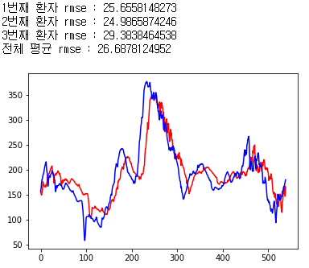
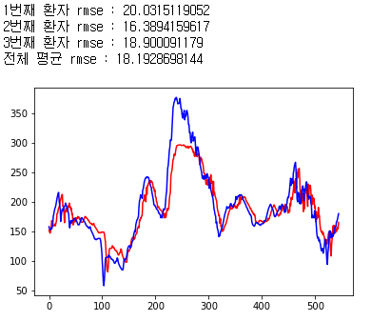
※ Epoch 300을 기준으로 함, 모델구조 동일
※ 텐서플로우로 작성되었음, 케라스로 작성된 결과보다 더 낮은 RMSE를 보임

PH별 선행학습 여부에 따른 RMSE
PH | 선행학습 전 | 선행학습 후 |  |  | PH30 | PH60
30 | 18.0529 | 17.8106 |  | 선행학습 전 | 18.0529 | 26.6878
60 | 27.0909 | 26.6878 |  | 선행학습 후 | 17.8106 | 27.0909

PH별 RMSE
PH | 혈당데이터 | 혈당데이터 + HbA1c | Bi-LSTM
PH 30 | 19.0090 | 18.3535 | 21.747
PH 60 | 27.3698 | 26.9640 | 36.918

